Hoja1



 |  |  |  |  | TELF. 925 048 829

OFERTA EXPOSITOR LAMPARAS HELLA

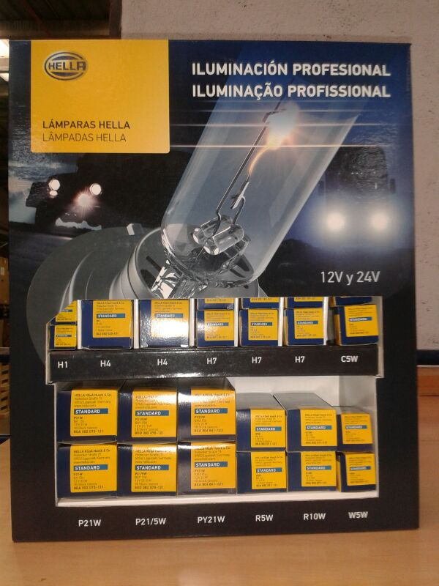

125 €

 |  |  | REF.82536
REF. CORTA | REF. HELLA | ESTÁNDAR | VOLTIOS | VATIOS | VATIOS | TOTAL | UNIDADES
82003 | 8GJ 002 525-131 | H4 | 12 | 60/55 | 4.41 € | 44.10 € | 10
82008 | 8GH 002 089-131 | H1 | 12 | 55 | 3.63 € | 36.30 € | 10
82034 | 8GH 007 157-121 | H7 | 12 | 55 | 7.83 € | 187.92 € | 24
82028 | 8GA 006 841-121 | PY21W | 12 | 21 | 1.72 € | 34.40 € | 20
82114 | 8GA 002 073-121 | P21W | 12 | 21 | 0.68 € | 13.60 € | 20
82120 | 8GA 002 071-121 | R5W | 12 | 5 | 0.71 € | 14.20 € | 20
82123 | 8GA 002 071-131 | R10W | 12 | 10 | 0.90 € | 18.00 € | 20
82201 | 8GD 002 078-121 | P21/5W | 12 | 2014-05-21 | 0.98 € | 19.60 € | 20
82307 | 8GM 002 092-121 | C5W | 12 | 5 | 0.51 € | 10.20 € | 20
82416 | 8GP 003 594-121 | W5W | 12 | 5 | 0.63 € | 12.60 € | 20
TOTAL |  |  |  |  |  | 390.92 € | 184

Oferta neta hasta agotar existencias.

